INICIO
 | SERVICIO DE MANTENCION, REPARACIÓN Y LIMPIEZA INFRAESTRUCTURA MINERA MENOR

INGRESO DE INFORMACIÓN
* AL CREAR REGISTRO LUEGO DEL INGRESO DE LA INFORMACION, SE GENERERA UN CODIGO AUTOMATICO DEL REGISTRO, ADEMAS DE UNA COPIA DEL MISMO. CUANDO SE GENERA LA COPIA DEL INFORME, SE DEBE CAMBIAR EL NOMBRE DE LA HOJA POR EL CODIGO ASIGNADO AL INFORME CREADO.
GENERACION INFORME

DASHBOARD PROCESO

INFORME
 |  |  |  |  |  | CODIGO
 | Control Estado de Sistemas PM |  |  |  |  | Eq. Accidentado EQAC
 |  |  |  |  |  | SI/NO
 |  |  |  |  |  | SI

ATRAS
 | Fecha: |  |  | N° Puerta

 | Nivel: |  |  | Área

SISTEMA ESTRUCTURAL
 |  | ESTADO |  |  | ESTADO
 | HOJA IZQUIERDA |  | BOTONERA
 | HOJA DERECHA |  | BALIZA
 | PUERTA PEATONAL |  | SIRENA
 | CILINDROS |  | SOPORTE CILINDROS
 | YUGUILLO |  | PINTURA
 | MARCOS |  | CONTRA MARCO
 | VISAGRAS

SUB-SISTEMA ESTRUCTURAL
 |  | ESTADO |  |  | ESTADO
 | HORQUILLA CILINDRO |  | SELLADO DE PUERTA
 | PASADOR VISAGRA |  | GUARDERA
 | MOTOR CILINDRO |  | FALDONES

Electro-Hidraulico |  |  | Sistema de Control
1.- | Descripción Actividad |  | 1.- | D
2.- |  |  | 2.-
3.- |  |  | 3.-
4.- |  |  | 4.-
Acciones Preventivas/Correctivas
N° | Descripción Actividad |  |  |  |  | Plazo | Resp.
1.-
2.-
3.-
4.-
5.-
6.-
7.-
8.-
9.-
10.-

EVIDENCIA FOTOGRAFICA

OBSERVACIONES

INGRESO INFORMACION
ATRAS
CREAR REGISTRO
 | CONTROL ESTADO SISTEMAS PUERTAS MINA

IDENTIFICACION DEL SERVICIO |  |  |  |  |  |  |  | REGISTRO FOTOGRAFICO
CODIGO | FECHA | N° PUERTA | NIVEL | AREA | EQAC (SI-NO) |  | HORA INICIO
 |  |  |  |  |  |  | 10:00:00
BUENO (B) - REGULAR ( R) - MALO (M)
ESTADO SISTEMA ESTRUCTURAL
H. Izquierda | H. Derecha | P.Peatonal | Cilindros | Yuguillo | Marcos | Bisagras | HORA TERMINO
 |  |  |  |  |  |  | 12:00:00

Botonera | Baliza | Sirena | Sop. Cilind | Pintura | Contra marco |  | Espesor plancha
 |  |  |  |  |  |  | 2.4

ESTADO SUB-SISTEMA ESTRUCTURAL
Horquilla Cilindro |  | Pasador Bisagra |  | Motor Cilindro |  | Otro | Espesor pilar
 |  |  |  |  |  |  | 4.1

Sellado de Puertas |  | Guarderas |  | Faldones |  | Otro

SISTEMA ELECTRO HIDRAULICO
1.-
2.-
3.-
4.-
SISTEMA CONTROL |  |  |  |  |  |  |  | Acciones Preventivas/Correctivas
1.- |  |  |  |  |  |  |  | N° | Descripción Actividad | Plazo | Resp.
2.- |  |  |  |  |  |  |  | 1.- | Se realiza mantención según programa puertas VIMO |  | BUILDTEK
3.- |  |  |  |  |  |  |  | 2.- |  |  | BUILDTEK
4.- |  |  |  |  |  |  |  | 3.- | Puerta sin anomalia
 |  |  |  |  |  |  |  | 4.-
OBSERVACIONES |  |  |  |  |  |  |  | 5.-
 |  |  |  |  |  |  |  | 6.-
 |  |  |  |  |  |  |  | 7.-
 |  |  |  |  |  |  |  | 8.-
 |  |  |  |  |  |  |  | 9.-
 |  |  |  |  |  |  |  | 10.-

688
ATRAS

 | CONTROL ESTADO SISTEMAS PUERTAS MINA

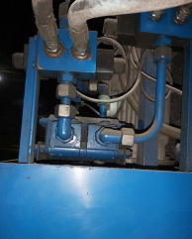
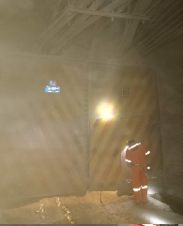
IDENTIFICACION DEL SERVICIO |  |  |  |  |  |  |  | REGISTRO FOTOGRAFICO
CODIGO | FECHA | N° PUERTA | NIVEL | AREA | EQAC (SI-NO) |  | HORA INICIO
44774688 | 2022-08-01 | 688 | SNV DR | Diablo |  | NO | 12:10:00
BUENO (B) - REGULAR ( R) - MALO (M)
ESTADO SISTEMA ESTRUCTURAL
H. Izquierda | H. Derecha | P.Peatonal | Cilindros | Yuguillo | Marcos | Bisagras | HORA TERMINO
Bueno | Bueno | Bueno | Bueno | Bueno | Bueno | Bueno | 13:55:00

Botonera | Baliza | Sirena | Sop. Cilind | Pintura | Contra marco |  | Espesor plancha
Bueno | Bueno | Bueno | Bueno | Bueno | Bueno

ESTADO SUB-SISTEMA ESTRUCTURAL
Horquilla Cilindro |  | Pasador Bisagra |  | Motor Cilindro |  | Otro | Espesor pilar
Bueno |  | Bueno |  | Bueno

Sellado de Puertas |  | Guarderas |  | Faldones |  | Otro
Bueno |  | Bueno |  | Bueno

SISTEMA ELECTRO HIDRAULICO
1.- | Sin anomalias
2.-
3.-
4.-
SISTEMA CONTROL |  |  |  |  |  |  |  | Acciones Preventivas/Correctivas
1.- |  |  |  |  |  |  |  | N° | Descripción Actividad | Plazo | Resp.
2.- |  |  |  |  |  |  |  | 1.- | se realiza mantenimiento general de puerta, limpieza de piso, estructura de portón, se prueban botoneras abrir y cerrar puerta ok. |  | MIES
3.- |  |  |  |  |  |  |  | 2.-
4.- |  |  |  |  |  |  |  | 3.-
 |  |  |  |  |  |  |  | 4.-
OBSERVACIONES |  |  |  |  |  |  |  | 5.-
 |  |  |  |  |  |  |  | 6.-
 |  |  |  |  |  |  |  | 7.-
 |  |  |  |  |  |  |  | 8.-
 |  |  |  |  |  |  |  | 9.-
 |  |  |  |  |  |  |  | 10.-

689
ATRAS

 | CONTROL ESTADO SISTEMAS PUERTAS MINA

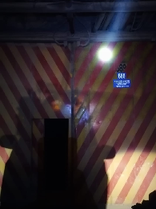
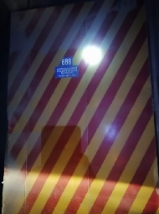
IDENTIFICACION DEL SERVICIO |  |  |  |  |  |  |  | REGISTRO FOTOGRAFICO
CODIGO | FECHA | N° PUERTA | NIVEL | AREA | EQAC (SI-NO) |  | HORA INICIO
44775689 | 2022-08-02 | 689 | SNV | Diablo |  | NO | 9:30:00
BUENO (B) - REGULAR ( R) - MALO (M)
ESTADO SISTEMA ESTRUCTURAL
H. Izquierda | H. Derecha | P.Peatonal | Cilindros | Yuguillo | Marcos | Bisagras | HORA TERMINO
Bueno | Bueno | Bueno | Bueno | Bueno | Bueno | Bueno | 12:00:00

Botonera | Baliza | Sirena | Sop. Cilind | Pintura | Contra marco |  | Espesor plancha
Bueno | Bueno | Bueno | Bueno | Bueno | Bueno

ESTADO SUB-SISTEMA ESTRUCTURAL
Horquilla Cilindro |  | Pasador Bisagra |  | Motor Cilindro |  | Otro | Espesor pilar
Bueno |  | Bueno |  | Bueno

Sellado de Puertas |  | Guarderas |  | Faldones |  | Otro
Bueno |  | Bueno |  | Bueno

SISTEMA ELECTRO HIDRAULICO
1.- | Sin anomalias
2.-
3.-
4.-
SISTEMA CONTROL |  |  |  |  |  |  |  | Acciones Preventivas/Correctivas
1.- |  |  |  |  |  |  |  | N° | Descripción Actividad | Plazo | Resp.
2.- |  |  |  |  |  |  |  | 1.- | se cambia conector recto de media de retorno, se rellena 03 litros de aceite hidráulico, se realiza pruebas de funcionamiento puerta operativa en terreno. |  | MIES
3.- |  |  |  |  |  |  |  | 2.-
4.- |  |  |  |  |  |  |  | 3.-
 |  |  |  |  |  |  |  | 4.-
OBSERVACIONES |  |  |  |  |  |  |  | 5.-
 |  |  |  |  |  |  |  | 6.-
 |  |  |  |  |  |  |  | 7.-
 |  |  |  |  |  |  |  | 8.-
 |  |  |  |  |  |  |  | 9.-
 |  |  |  |  |  |  |  | 10.-

S-532
ATRAS

 | CONTROL ESTADO SISTEMAS PUERTAS MINA

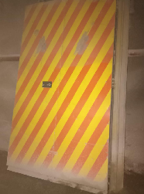
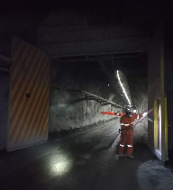
IDENTIFICACION DEL SERVICIO |  |  |  |  |  |  |  | REGISTRO FOTOGRAFICO
CODIGO | FECHA | N° PUERTA | NIVEL | AREA | EQAC (SI-NO) |  | HORA INICIO
44776S-532 | 2022-08-03 | S-532 |  | RENO |  | NO | 9:44:00
BUENO (B) - REGULAR ( R) - MALO (M)
ESTADO SISTEMA ESTRUCTURAL
H. Izquierda | H. Derecha | P.Peatonal | Cilindros | Yuguillo | Marcos | Bisagras | HORA TERMINO
Bueno | Bueno | Bueno | Bueno | Bueno | Bueno | Bueno | 11:20:00

Botonera | Baliza | Sirena | Sop. Cilind | Pintura | Contra marco |  | Espesor plancha
Bueno | Bueno | Bueno | Bueno | Bueno | Bueno

ESTADO SUB-SISTEMA ESTRUCTURAL
Horquilla Cilindro |  | Pasador Bisagra |  | Motor Cilindro |  | Otro | Espesor pilar
Bueno |  | Bueno |  | Bueno

Sellado de Puertas |  | Guarderas |  | Faldones |  | Otro
Bueno |  | Bueno |  | Bueno

SISTEMA ELECTRO HIDRAULICO
1.- | Sin anomalias
2.-
3.-
4.-
SISTEMA CONTROL |  |  |  |  |  |  |  | Acciones Preventivas/Correctivas
1.- |  |  |  |  |  |  |  | N° | Descripción Actividad | Plazo | Resp.
2.- |  |  |  |  |  |  |  | 1.- | Se realiza mantenimiento general de puerta, limpieza de piso, estructura portón, unidad hidráulica. Se prueban botoneras ok. abrir cerrar ok. |  | MIES
3.- |  |  |  |  |  |  |  | 2.-
4.- |  |  |  |  |  |  |  | 3.-
 |  |  |  |  |  |  |  | 4.-
OBSERVACIONES |  |  |  |  |  |  |  | 5.-
 |  |  |  |  |  |  |  | 6.-
 |  |  |  |  |  |  |  | 7.-
 |  |  |  |  |  |  |  | 8.-
 |  |  |  |  |  |  |  | 9.-
 |  |  |  |  |  |  |  | 10.-

S-566
ATRAS

 | CONTROL ESTADO SISTEMAS PUERTAS MINA

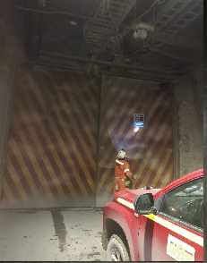
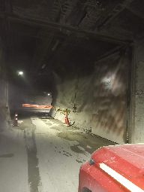
IDENTIFICACION DEL SERVICIO |  |  |  |  |  |  |  | REGISTRO FOTOGRAFICO
CODIGO | FECHA | N° PUERTA | NIVEL | AREA | EQAC (SI-NO) |  | HORA INICIO
44777S-566 | 2022-08-04 | S-566 | Diablo | Diablo |  | NO | 9:50:00
BUENO (B) - REGULAR ( R) - MALO (M)
ESTADO SISTEMA ESTRUCTURAL
H. Izquierda | H. Derecha | P.Peatonal | Cilindros | Yuguillo | Marcos | Bisagras | HORA TERMINO
Bueno | Bueno | Bueno | Bueno | Bueno | Bueno | Bueno | 11:35:00

Botonera | Baliza | Sirena | Sop. Cilind | Pintura | Contra marco |  | Espesor plancha
Bueno | Bueno | Bueno | Bueno | Bueno | Bueno

ESTADO SUB-SISTEMA ESTRUCTURAL
Horquilla Cilindro |  | Pasador Bisagra |  | Motor Cilindro |  | Otro | Espesor pilar
Bueno |  | Bueno |  | Bueno

Sellado de Puertas |  | Guarderas |  | Faldones |  | Otro
Bueno |  | Bueno |  | Bueno

SISTEMA ELECTRO HIDRAULICO
1.- | Sin anomalias
2.-
3.-
4.-
SISTEMA CONTROL |  |  |  |  |  |  |  | Acciones Preventivas/Correctivas
1.- |  |  |  |  |  |  |  | N° | Descripción Actividad | Plazo | Resp.
2.- |  |  |  |  |  |  |  | 1.- | Se realiza mantenimiento general de puerta, limpieza de piso, estructura portón, unidad hidráulica. Se prueban botoneras ok. |  | MIES
3.- |  |  |  |  |  |  |  | 2.-
4.- |  |  |  |  |  |  |  | 3.- | Observaciones: se reprograma PLC por falla de operación.
 |  |  |  |  |  |  |  | 4.-
OBSERVACIONES |  |  |  |  |  |  |  | 5.-
 |  |  |  |  |  |  |  | 6.-
 |  |  |  |  |  |  |  | 7.-
 |  |  |  |  |  |  |  | 8.-
 |  |  |  |  |  |  |  | 9.-
 |  |  |  |  |  |  |  | 10.-

S-571
ATRAS

 | CONTROL ESTADO SISTEMAS PUERTAS MINA

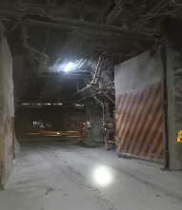
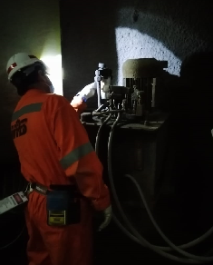
IDENTIFICACION DEL SERVICIO |  |  |  |  |  |  |  | REGISTRO FOTOGRAFICO
CODIGO | FECHA | N° PUERTA | NIVEL | AREA | EQAC (SI-NO) |  | HORA INICIO
44778S-571 | 2022-08-05 | S-571 | Diablo | Diablo |  | NO | 12:20:00
BUENO (B) - REGULAR ( R) - MALO (M)
ESTADO SISTEMA ESTRUCTURAL
H. Izquierda | H. Derecha | P.Peatonal | Cilindros | Yuguillo | Marcos | Bisagras | HORA TERMINO
Bueno | Bueno | Bueno | Bueno | Bueno | Bueno | Bueno | 13:55:00

Botonera | Baliza | Sirena | Sop. Cilind | Pintura | Contra marco |  | Espesor plancha
Bueno | Bueno | Bueno | Bueno | Bueno | Bueno

ESTADO SUB-SISTEMA ESTRUCTURAL
Horquilla Cilindro |  | Pasador Bisagra |  | Motor Cilindro |  | Otro | Espesor pilar
Bueno |  | Bueno |  | Bueno

Sellado de Puertas |  | Guarderas |  | Faldones |  | Otro
Bueno |  | Bueno |  | Bueno

SISTEMA ELECTRO HIDRAULICO
1.- | Sin anomalias
2.-
3.-
4.-
SISTEMA CONTROL |  |  |  |  |  |  |  | Acciones Preventivas/Correctivas
1.- |  |  |  |  |  |  |  | N° | Descripción Actividad | Plazo | Resp.
2.- |  |  |  |  |  |  |  | 1.- | Se realiza mantenimiento general de puerta, limpieza de piso, estructura portón, unidad hidráulica. Se prueban botoneras debiendo reparar una lado mina. abrir cerrar ok. |  | MIES
3.- |  |  |  |  |  |  |  | 2.-
4.- |  |  |  |  |  |  |  | 3.-
 |  |  |  |  |  |  |  | 4.-
OBSERVACIONES |  |  |  |  |  |  |  | 5.-
 |  |  |  |  |  |  |  | 6.-
 |  |  |  |  |  |  |  | 7.-
 |  |  |  |  |  |  |  | 8.-
 |  |  |  |  |  |  |  | 9.-
 |  |  |  |  |  |  |  | 10.-

S-572
ATRAS

 | CONTROL ESTADO SISTEMAS PUERTAS MINA

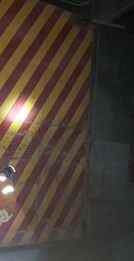
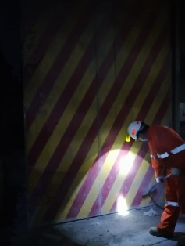
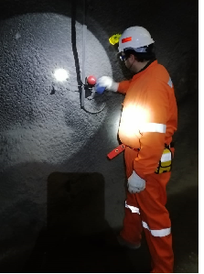
IDENTIFICACION DEL SERVICIO |  |  |  |  |  |  |  | REGISTRO FOTOGRAFICO
CODIGO | FECHA | N° PUERTA | NIVEL | AREA | EQAC (SI-NO) |  | HORA INICIO
44781S-572 | 2022-08-08 | S-572 | Diablo | Diablo |  |  | 10:55:00
BUENO (B) - REGULAR ( R) - MALO (M)
ESTADO SISTEMA ESTRUCTURAL
H. Izquierda | H. Derecha | P.Peatonal | Cilindros | Yuguillo | Marcos | Bisagras | HORA TERMINO
Bueno | Bueno | Bueno | Bueno | Bueno | Bueno | Bueno | 13:15:00

Botonera | Baliza | Sirena | Sop. Cilind | Pintura | Contra marco |  | Espesor plancha
Bueno | Bueno | Bueno | Bueno | Bueno | Bueno

ESTADO SUB-SISTEMA ESTRUCTURAL
Horquilla Cilindro |  | Pasador Bisagra |  | Motor Cilindro |  | Otro | Espesor pilar
Bueno |  | Bueno |  | Bueno

Sellado de Puertas |  | Guarderas |  | Faldones |  | Otro
Bueno |  | Bueno |  | Bueno

SISTEMA ELECTRO HIDRAULICO
1.- | sin anomalias
2.-
3.-
4.-
SISTEMA CONTROL |  |  |  |  |  |  |  | Acciones Preventivas/Correctivas
1.- |  |  |  |  |  |  |  | N° | Descripción Actividad | Plazo | Resp.
2.- |  |  |  |  |  |  |  | 1.- | Se realiza mantención según programa puertas VIMO, se prueban botoneras |  | MIES
3.- |  |  |  |  |  |  |  | 2.-
4.- |  |  |  |  |  |  |  | 3.- | Puerta sin anomalia
 |  |  |  |  |  |  |  | 4.-
OBSERVACIONES |  |  |  |  |  |  |  | 5.-
 |  |  |  |  |  |  |  | 6.-
 |  |  |  |  |  |  |  | 7.-
 |  |  |  |  |  |  |  | 8.-
 |  |  |  |  |  |  |  | 9.-
 |  |  |  |  |  |  |  | 10.-

S-543
ATRAS

 | CONTROL ESTADO SISTEMAS PUERTAS MINA

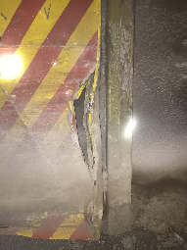
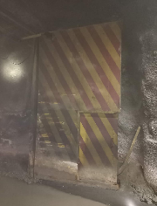
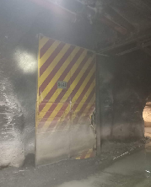
IDENTIFICACION DEL SERVICIO |  |  |  |  |  |  |  | REGISTRO FOTOGRAFICO
CODIGO | FECHA | N° PUERTA | NIVEL | AREA | EQAC (SI-NO) |  | HORA INICIO
44782S-543 | 2022-08-09 | S-543 | Sub 5 | Sub 5 |  | NO | 11:05:00
BUENO (B) - REGULAR ( R) - MALO (M)
ESTADO SISTEMA ESTRUCTURAL
H. Izquierda | H. Derecha | P.Peatonal | Cilindros | Yuguillo | Marcos | Bisagras | HORA TERMINO
Bueno | Bueno | Bueno | Bueno | Bueno | Bueno | Bueno | 13:45:00

Botonera | Baliza | Sirena | Sop. Cilind | Pintura | Contra marco |  | Espesor plancha
Bueno | Bueno | Bueno | Bueno | Bueno | Bueno

ESTADO SUB-SISTEMA ESTRUCTURAL
Horquilla Cilindro |  | Pasador Bisagra |  | Motor Cilindro |  | Otro | Espesor pilar
Bueno |  | Bueno |  | Bueno

Sellado de Puertas |  | Guarderas |  | Faldones |  | Otro
Bueno |  | Bueno |  | Bueno

SISTEMA ELECTRO HIDRAULICO
1.- | sistema hidraulico ok
2.-
3.-
4.-
SISTEMA CONTROL |  |  |  |  |  |  |  | Acciones Preventivas/Correctivas
1.- |  |  |  |  |  |  |  | N° | Descripción Actividad | Plazo | Resp.
2.- |  |  |  |  |  |  |  | 1.- | Se realiza mantenimiento general de puerta, limpieza de piso, estructura portón, unidad hidráulica. No operativa
3.- |  |  |  |  |  |  |  | 2.-
4.- |  |  |  |  |  |  |  | 3.- | Observaciones: Puerta con daño estructural en ambas hojas y pilares de estás.
 |  |  |  |  |  |  |  | 4.-
OBSERVACIONES |  |  |  |  |  |  |  | 5.-
 |  |  |  |  |  |  |  | 6.-
 |  |  |  |  |  |  |  | 7.-
 |  |  |  |  |  |  |  | 8.-
 |  |  |  |  |  |  |  | 9.-
 |  |  |  |  |  |  |  | 10.-

S-544
ATRAS

 | CONTROL ESTADO SISTEMAS PUERTAS MINA

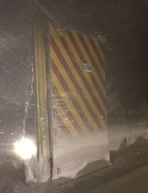
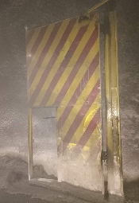
IDENTIFICACION DEL SERVICIO |  |  |  |  |  |  |  | REGISTRO FOTOGRAFICO
CODIGO | FECHA | N° PUERTA | NIVEL | AREA | EQAC (SI-NO) |  | HORA INICIO
44783S-544 | 2022-08-10 | S-544 | Sub 5 | esmeralda |  | No | 9:35:00
BUENO (B) - REGULAR ( R) - MALO (M)
ESTADO SISTEMA ESTRUCTURAL
H. Izquierda | H. Derecha | P.Peatonal | Cilindros | Yuguillo | Marcos | Bisagras | HORA TERMINO
Impactada | Impactada | Bueno | Bueno | Bueno | Bueno | Bueno | 12:35:00

Botonera | Baliza | Sirena | Sop. Cilind | Pintura | Contra marco |  | Espesor plancha
Bueno | Bueno | Bueno | Bueno | Bueno | Bueno

ESTADO SUB-SISTEMA ESTRUCTURAL
Horquilla Cilindro |  | Pasador Bisagra |  | Motor Cilindro |  | Otro | Espesor pilar
Bueno |  | Bueno |  | Bueno

Sellado de Puertas |  | Guarderas |  | Faldones |  | Otro |  | Se realiza mantenimiento general de puerta, limpieza de piso, estructura portón, unidad hidráulica. No operativa
Bueno |  | Bueno |  | Bueno |  |  |  | Observaciones: Puerta con daño estructural en ambas hojas y pilares de estás.

SISTEMA ELECTRO HIDRAULICO
1.- | Sin anomalias
2.-
3.-
4.-
SISTEMA CONTROL |  |  |  |  |  |  |  | Acciones Preventivas/Correctivas
1.- |  |  |  |  |  |  |  | N° | Descripción Actividad | Plazo | Resp.
2.- |  |  |  |  |  |  |  | 1.- | Se realiza mantenimiento general de puerta, limpieza de piso, estructura portón, unidad hidráulica. No operativa |  | MIES
3.- |  |  |  |  |  |  |  | 2.-
4.- |  |  |  |  |  |  |  | 3.- | Observaciones: Puerta con daño estructural en ambas hojas y pilares de estás.
 |  |  |  |  |  |  |  | 4.-
OBSERVACIONES |  |  |  |  |  |  |  | 5.-
 |  |  |  |  |  |  |  | 6.-
 |  |  |  |  |  |  |  | 7.-
 |  |  |  |  |  |  |  | 8.-
 |  |  |  |  |  |  |  | 9.-
 |  |  |  |  |  |  |  | 10.-

S-545
ATRAS

 | CONTROL ESTADO SISTEMAS PUERTAS MINA

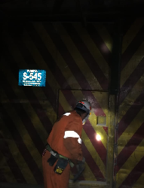
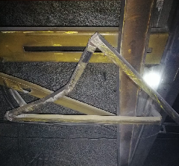
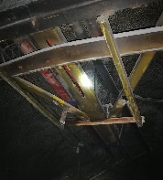
IDENTIFICACION DEL SERVICIO |  |  |  |  |  |  |  | REGISTRO FOTOGRAFICO
CODIGO | FECHA | N° PUERTA | NIVEL | AREA | EQAC (SI-NO) |  | HORA INICIO
44784S-545 | 2022-08-11 | S-545 | SUB 5 | Sub 5 |  | No | 9:55:00
BUENO (B) - REGULAR ( R) - MALO (M)
ESTADO SISTEMA ESTRUCTURAL
H. Izquierda | H. Derecha | P.Peatonal | Cilindros | Yuguillo | Marcos | Bisagras | HORA TERMINO
Impactada | Impactada | Bueno | Bueno | Bueno | Bueno | Bueno | 11:45:00

Botonera | Baliza | Sirena | Sop. Cilind | Pintura | Contra marco |  | Espesor plancha
Bueno | Bueno | Bueno | Bueno | Bueno | Bueno

ESTADO SUB-SISTEMA ESTRUCTURAL
Horquilla Cilindro |  | Pasador Bisagra |  | Motor Cilindro |  | Otro | Espesor pilar
Bueno |  | Bueno |  | Bueno

Sellado de Puertas |  | Guarderas |  | Faldones |  | Otro
Bueno |  | Bueno |  | Bueno

SISTEMA ELECTRO HIDRAULICO
1.- | sin anomalias
2.-
3.-
4.-
SISTEMA CONTROL |  |  |  |  |  |  |  | Acciones Preventivas/Correctivas
1.- |  |  |  |  |  |  |  | N° | Descripción Actividad | Plazo | Resp.
2.- |  |  |  |  |  |  |  | 1.- | Turno B puerta S-545 sub - 5 esmeralda ( salida de petrolera) VIMO se realiza reparación guía y soporte de yuguillo se corta y se solda. Se realiza pruebas de funcionamiento puerta operativa en terreno ok. |  | MIES
3.- |  |  |  |  |  |  |  | 2.-
4.- |  |  |  |  |  |  |  | 3.-
 |  |  |  |  |  |  |  | 4.-
OBSERVACIONES |  |  |  |  |  |  |  | 5.-
 |  |  |  |  |  |  |  | 6.-
 |  |  |  |  |  |  |  | 7.-
 |  |  |  |  |  |  |  | 8.-
 |  |  |  |  |  |  |  | 9.-
 |  |  |  |  |  |  |  | 10.-

S-549
ATRAS
ATRAS

 | CONTROL ESTADO SISTEMAS PUERTAS MINA

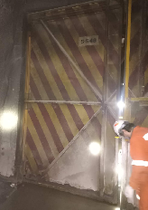
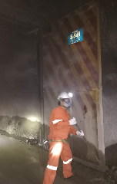
IDENTIFICACION DEL SERVICIO |  |  |  |  |  |  |  | REGISTRO FOTOGRAFICO
CODIGO | FECHA | N° PUERTA | NIVEL | AREA | EQAC (SI-NO) |  | HORA INICIO
44785S-549 | 2022-08-12 | S-549 | Sub 5 | Sub 5 |  | NO | 12:10:00
BUENO (B) - REGULAR ( R) - MALO (M)
ESTADO SISTEMA ESTRUCTURAL
H. Izquierda | H. Derecha | P.Peatonal | Cilindros | Yuguillo | Marcos | Bisagras | HORA TERMINO
Bueno | Bueno | Bueno | Bueno | Bueno | Bueno | Bueno | 13:40:00

Botonera | Baliza | Sirena | Sop. Cilind | Pintura | Contra marco |  | Espesor plancha
Bueno | Bueno | Bueno | Bueno | Bueno | Bueno

ESTADO SUB-SISTEMA ESTRUCTURAL
Horquilla Cilindro |  | Pasador Bisagra |  | Motor Cilindro |  | Otro | Espesor pilar
Bueno |  | Bueno |  | Bueno

Sellado de Puertas |  | Guarderas |  | Faldones |  | Otro
Bueno |  | Bueno |  | Bueno

SISTEMA ELECTRO HIDRAULICO
1.- | Sin anomalias
2.-
3.-
4.-
SISTEMA CONTROL |  |  |  |  |  |  |  | Acciones Preventivas/Correctivas
1.- |  |  |  |  |  |  |  | N° | Descripción Actividad | Plazo | Resp.
2.- |  |  |  |  |  |  |  | 1.- | Se realiza mantenimiento general de puerta, limpieza de piso, estructura portón, unidad hidráulica. Abrir cerrar ok. |  | MIES
3.- |  |  |  |  |  |  |  | 2.-
4.- |  |  |  |  |  |  |  | 3.- | Observaciones: se regula puerta peatonal para funcionamiento normal.
 |  |  |  |  |  |  |  | 4.-
OBSERVACIONES |  |  |  |  |  |  |  | 5.-
 |  |  |  |  |  |  |  | 6.-
 |  |  |  |  |  |  |  | 7.-
 |  |  |  |  |  |  |  | 8.-
 |  |  |  |  |  |  |  | 9.-
 |  |  |  |  |  |  |  | 10.-

S-550
ATRAS
ATRAS

 | CONTROL ESTADO SISTEMAS PUERTAS MINA

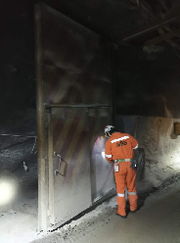
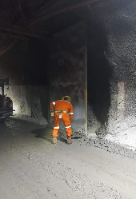
IDENTIFICACION DEL SERVICIO |  |  |  |  |  |  |  | REGISTRO FOTOGRAFICO
CODIGO | FECHA | N° PUERTA | NIVEL | AREA | EQAC (SI-NO) |  | HORA INICIO
44789S-550 | 2022-08-16 | S-550 | Sub 5 | Sub 5 |  | NO | 9:45:00
BUENO (B) - REGULAR ( R) - MALO (M)
ESTADO SISTEMA ESTRUCTURAL
H. Izquierda | H. Derecha | P.Peatonal | Cilindros | Yuguillo | Marcos | Bisagras | HORA TERMINO
Bueno | Bueno | Bueno | Bueno | Bueno | Bueno | Bueno | 11:20:00

Botonera | Baliza | Sirena | Sop. Cilind | Pintura | Contra marco |  | Espesor plancha
Bueno | Bueno | Bueno | Bueno | Bueno | Bueno

ESTADO SUB-SISTEMA ESTRUCTURAL
Horquilla Cilindro |  | Pasador Bisagra |  | Motor Cilindro |  | Otro | Espesor pilar
Bueno |  | Bueno |  | Bueno

Sellado de Puertas |  | Guarderas |  | Faldones |  | Otro
Bueno |  | Bueno |  | Bueno

SISTEMA ELECTRO HIDRAULICO
1.- | Sin anomalias
2.-
3.-
4.-
SISTEMA CONTROL |  |  |  |  |  |  |  | Acciones Preventivas/Correctivas
1.- |  |  |  |  |  |  |  | N° | Descripción Actividad | Plazo | Resp.
2.- |  |  |  |  |  |  |  | 1.- | Se realiza mantenimiento general de puerta, limpieza de piso, estructura portón, unidad hidráulica. Abrir cerrar ok. |  | MIES
3.- |  |  |  |  |  |  |  | 2.-
4.- |  |  |  |  |  |  |  | 3.-
 |  |  |  |  |  |  |  | 4.-
OBSERVACIONES |  |  |  |  |  |  |  | 5.-
 |  |  |  |  |  |  |  | 6.-
 |  |  |  |  |  |  |  | 7.-
 |  |  |  |  |  |  |  | 8.-
 |  |  |  |  |  |  |  | 9.-
 |  |  |  |  |  |  |  | 10.-

SP-526
ATRAS

 | CONTROL ESTADO SISTEMAS PUERTAS MINA

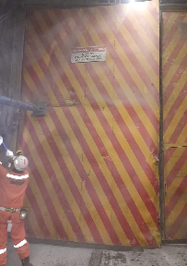
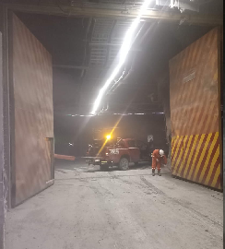
IDENTIFICACION DEL SERVICIO |  |  |  |  |  |  |  | REGISTRO FOTOGRAFICO
CODIGO | FECHA | N° PUERTA | NIVEL | AREA | EQAC (SI-NO) |  | HORA INICIO
44790SP-526 | 2022-08-17 | SP-526 | sub 5 | Pipa |  | NO | 9:55:00
BUENO (B) - REGULAR ( R) - MALO (M)
ESTADO SISTEMA ESTRUCTURAL
H. Izquierda | H. Derecha | P.Peatonal | Cilindros | Yuguillo | Marcos | Bisagras | HORA TERMINO
Bueno | Bueno | Bueno | Bueno | Bueno | Bueno | Bueno | 11:35:00

Botonera | Baliza | Sirena | Sop. Cilind | Pintura | Contra marco |  | Espesor plancha
Bueno | Bueno | Bueno | Bueno | Bueno | Bueno

ESTADO SUB-SISTEMA ESTRUCTURAL
Horquilla Cilindro |  | Pasador Bisagra |  | Motor Cilindro |  | Otro | Espesor pilar
Bueno |  | Bueno |  | Bueno

Sellado de Puertas |  | Guarderas |  | Faldones |  | Otro
Bueno |  | Bueno |  | Bueno

SISTEMA ELECTRO HIDRAULICO
1.- | Sin anomalias
2.-
3.-
4.-
SISTEMA CONTROL |  |  |  |  |  |  |  | Acciones Preventivas/Correctivas
1.- |  |  |  |  |  |  |  | N° | Descripción Actividad | Plazo | Resp.
2.- |  |  |  |  |  |  |  | 1.- | Se realiza mantenimiento general de puerta, limpieza de piso, estructura portón, unidad hidráulica. Se prueban botoneras. |  | Mies
3.- |  |  |  |  |  |  |  | 2.-
4.- |  |  |  |  |  |  |  | 3.-
 |  |  |  |  |  |  |  | 4.- | Observaciones: hoja izquierda hacia taller con torcedura de estructura en pilar inferior.
OBSERVACIONES |  |  |  |  |  |  |  | 5.-
 |  |  |  |  |  |  |  | 6.-
 |  |  |  |  |  |  |  | 7.-
 |  |  |  |  |  |  |  | 8.-
 |  |  |  |  |  |  |  | 9.-
 |  |  |  |  |  |  |  | 10.-

SP-527
ATRAS

 | CONTROL ESTADO SISTEMAS PUERTAS MINA

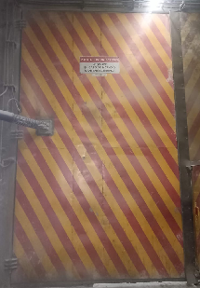
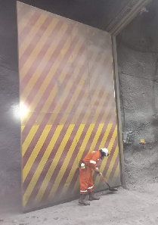
IDENTIFICACION DEL SERVICIO |  |  |  |  |  |  |  | REGISTRO FOTOGRAFICO
CODIGO | FECHA | N° PUERTA | NIVEL | AREA | EQAC (SI-NO) |  | HORA INICIO
44791SP-527 | 2022-08-18 | SP-527 | Sub 5 | Pipa |  | No | 12:25:00
BUENO (B) - REGULAR ( R) - MALO (M)
ESTADO SISTEMA ESTRUCTURAL
H. Izquierda | H. Derecha | P.Peatonal | Cilindros | Yuguillo | Marcos | Bisagras | HORA TERMINO
Bueno | Bueno | Bueno | Bueno | Bueno | Bueno | Bueno | 14:00:00

Botonera | Baliza | Sirena | Sop. Cilind | Pintura | Contra marco |  | Espesor plancha
Bueno | Bueno | Bueno | Bueno | Bueno | Bueno

ESTADO SUB-SISTEMA ESTRUCTURAL
Horquilla Cilindro |  | Pasador Bisagra |  | Motor Cilindro |  | Otro | Espesor pilar
Bueno |  | Bueno |  | Bueno

Sellado de Puertas |  | Guarderas |  | Faldones |  | Otro
Bueno |  | Bueno |  | Bueno

SISTEMA ELECTRO HIDRAULICO
1.- | Sin anomalias
2.-
3.-
4.-
SISTEMA CONTROL |  |  |  |  |  |  |  | Acciones Preventivas/Correctivas
1.- |  |  |  |  |  |  |  | N° | Descripción Actividad | Plazo | Resp.
2.- |  |  |  |  |  |  |  | 1.- | Se realiza mantenimiento general de puerta, limpieza de piso, estructura portón, unidad hidráulica. Se prueban botoneras. Abrir cerrar OK |  | Mies
3.- |  |  |  |  |  |  |  | 2.-
4.- |  |  |  |  |  |  |  | 3.- | Observaciones: se regula tiempo de operación de sistema abrir y cerrar.
 |  |  |  |  |  |  |  | 4.-
OBSERVACIONES |  |  |  |  |  |  |  | 5.-
 |  |  |  |  |  |  |  | 6.-
 |  |  |  |  |  |  |  | 7.-
 |  |  |  |  |  |  |  | 8.-
 |  |  |  |  |  |  |  | 9.-
 |  |  |  |  |  |  |  | 10.-

725
ATRAS

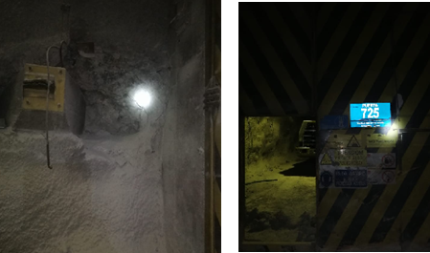
IDENTIFICACION DEL SERVICIO |  |  |  |  |  |  |  | REGISTRO FOTOGRAFICO
CODIGO | FECHA | N° PUERTA | NIVEL | AREA | EQAC (SI-NO) |  | HORA INICIO
44792725 | 2022-08-19 | 725 | tte 7 | RENO |  | NO | 9:35:00
BUENO (B) - REGULAR ( R) - MALO (M)
ESTADO SISTEMA ESTRUCTURAL
H. Izquierda | H. Derecha | P.Peatonal | Cilindros | Yuguillo | Marcos | Bisagras | HORA TERMINO
Bueno | Bueno | Bueno | Bueno | Bueno | Bueno | Bueno | 10:15:00

Botonera | Baliza | Sirena | Sop. Cilind | Pintura | Contra marco |  | Espesor plancha
Malo | malo | malo | Bueno | Bueno | Bueno

ESTADO SUB-SISTEMA ESTRUCTURAL
Horquilla Cilindro |  | Pasador Bisagra |  | Motor Cilindro |  | Otro | Espesor pilar
Bueno |  | Bueno |  | Sin motor

Sellado de Puertas |  | Guarderas |  | Faldones |  | Otro
Bueno |  | Bueno |  | Bueno

SISTEMA ELECTRO HIDRAULICO
1.- | Sin sistema
2.-
3.-
4.-
SISTEMA CONTROL |  |  |  |  |  |  |  | Acciones Preventivas/Correctivas
1.- |  |  |  |  |  |  |  | N° | Descripción Actividad | Plazo | Resp.
2.- |  |  |  |  |  |  |  | 1.- | faltan 02 cilindros, faltan botoneras, falta pilar de puerta peatonal, falta aceite a unidad hidráulica, y reparación de hoja ( sector orquilla de cilindro) puerta no operativa
3.- |  |  |  |  |  |  |  | 2.-
4.- |  |  |  |  |  |  |  | 3.- | Faltan componentes electricos
 |  |  |  |  |  |  |  | 4.-
OBSERVACIONES |  |  |  |  |  |  |  | 5.-
 |  |  |  |  |  |  |  | 6.-
 |  |  |  |  |  |  |  | 7.-
 |  |  |  |  |  |  |  | 8.-
 |  |  |  |  |  |  |  | 9.-
 |  |  |  |  |  |  |  | 10.-

S-640
ATRAS

 | CONTROL ESTADO SISTEMAS PUERTAS MINA

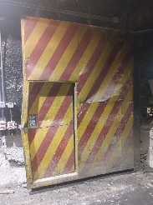
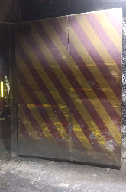
IDENTIFICACION DEL SERVICIO |  |  |  |  |  |  |  | REGISTRO FOTOGRAFICO
CODIGO | FECHA | N° PUERTA | NIVEL | AREA | EQAC (SI-NO) |  | HORA INICIO
44795S-640 | 2022-08-22 | S-640 | Sub 6 | Reno |  |  | 11:30:00
BUENO (B) - REGULAR ( R) - MALO (M)
ESTADO SISTEMA ESTRUCTURAL
H. Izquierda | H. Derecha | P.Peatonal | Cilindros | Yuguillo | Marcos | Bisagras | HORA TERMINO
Bueno | Bueno | Bueno | Bueno | Bueno | Bueno | Bueno | 14:10:00

Botonera | Baliza | Sirena | Sop. Cilind | Pintura | Contra marco |  | Espesor plancha
Bueno | Bueno | Bueno | Bueno | Bueno | Bueno |  | 3.2

ESTADO SUB-SISTEMA ESTRUCTURAL
Horquilla Cilindro |  | Pasador Bisagra |  | Motor Cilindro |  | Otro | Espesor pilar
Bueno |  | Bueno |  | Bueno |  |  | 4.2

Sellado de Puertas |  | Guarderas |  | Faldones |  | Otro
Bueno |  | Bueno |  | Bueno

SISTEMA ELECTRO HIDRAULICO
1.- | sin anomalias
2.-
3.-
4.-
SISTEMA CONTROL |  |  |  |  |  |  |  | Acciones Preventivas/Correctivas
1.- |  |  |  |  |  |  |  | N° | Descripción Actividad | Plazo | Resp.
2.- |  |  |  |  |  |  |  | 1.- | Se realiza mantenimiento general de puerta, limpieza de piso, estructura portón, unidad hidráulica. Se prueban botoneras. |  | Mies
3.- |  |  |  |  |  |  |  | 2.-
4.- |  |  |  |  |  |  |  | 3.-
 |  |  |  |  |  |  |  | 4.-
OBSERVACIONES |  |  |  |  |  |  |  | 5.-
 |  |  |  |  |  |  |  | 6.-
 |  |  |  |  |  |  |  | 7.-
 |  |  |  |  |  |  |  | 8.-
 |  |  |  |  |  |  |  | 9.-
 |  |  |  |  |  |  |  | 10.-

S-641
ATRAS

 | CONTROL ESTADO SISTEMAS PUERTAS MINA

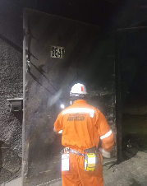
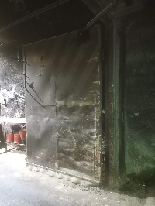
IDENTIFICACION DEL SERVICIO |  |  |  |  |  |  |  | REGISTRO FOTOGRAFICO
CODIGO | FECHA | N° PUERTA | NIVEL | AREA | EQAC (SI-NO) |  | HORA INICIO
44796S-641 | 2022-08-23 | S-641 | Sub 6 | RENO |  | No | 9:55:00
BUENO (B) - REGULAR ( R) - MALO (M)
ESTADO SISTEMA ESTRUCTURAL
H. Izquierda | H. Derecha | P.Peatonal | Cilindros | Yuguillo | Marcos | Bisagras | HORA TERMINO
Bueno | Bueno | Bueno | Bueno | Bueno | Bueno | Bueno | 11:05:00

Botonera | Baliza | Sirena | Sop. Cilind | Pintura | Contra marco |  | Espesor plancha
Bueno | Bueno | Bueno | Bueno | Bueno | Bueno

ESTADO SUB-SISTEMA ESTRUCTURAL
Horquilla Cilindro |  | Pasador Bisagra |  | Motor Cilindro |  | Otro | Espesor pilar
Bueno |  | Bueno |  | Bueno

Sellado de Puertas |  | Guarderas |  | Faldones |  | Otro
Bueno |  | Bueno |  | Bueno

SISTEMA ELECTRO HIDRAULICO
1.- | sin anomalias
2.-
3.-
4.-
SISTEMA CONTROL |  |  |  |  |  |  |  | Acciones Preventivas/Correctivas
1.- |  |  |  |  |  |  |  | N° | Descripción Actividad | Plazo | Resp.
2.- |  |  |  |  |  |  |  | 1.- | Se realiza mantenimiento general de puerta, limpieza de piso, estructura portón, unidad hidráulica. Se prueban botoneras.
3.- |  |  |  |  |  |  |  | 2.-
4.- |  |  |  |  |  |  |  | 3.- | Abrir y cerrar operativo. Observaciones: daños estructural en marco de hoja derecha lado salida petrolera
 |  |  |  |  |  |  |  | 4.-
OBSERVACIONES |  |  |  |  |  |  |  | 5.-
 |  |  |  |  |  |  |  | 6.-
 |  |  |  |  |  |  |  | 7.-
 |  |  |  |  |  |  |  | 8.-
 |  |  |  |  |  |  |  | 9.-
 |  |  |  |  |  |  |  | 10.-

S-527
ATRAS

 | CONTROL ESTADO SISTEMAS PUERTAS MINA

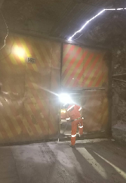
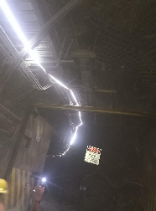
IDENTIFICACION DEL SERVICIO |  |  |  |  |  |  |  | REGISTRO FOTOGRAFICO
CODIGO | FECHA | N° PUERTA | NIVEL | AREA | EQAC (SI-NO) |  | HORA INICIO
44797S-527 | 2022-08-24 | S-527 |  | RENO |  | NO | 9:58:00
BUENO (B) - REGULAR ( R) - MALO (M)
ESTADO SISTEMA ESTRUCTURAL
H. Izquierda | H. Derecha | P.Peatonal | Cilindros | Yuguillo | Marcos | Bisagras | HORA TERMINO
Bueno | Bueno | Bueno | Bueno | Bueno | Bueno | Bueno | 11:40:00

Botonera | Baliza | Sirena | Sop. Cilind | Pintura | Contra marco |  | Espesor plancha
Bueno | Bueno | Bueno | Bueno | Bueno | Bueno

ESTADO SUB-SISTEMA ESTRUCTURAL
Horquilla Cilindro |  | Pasador Bisagra |  | Motor Cilindro |  | Otro | Espesor pilar
Bueno |  | Bueno |  | Bueno

Sellado de Puertas |  | Guarderas |  | Faldones |  | Otro
Bueno |  | Bueno |  | Bueno

SISTEMA ELECTRO HIDRAULICO
1.- | Sin anomalias
2.-
3.-
4.-
SISTEMA CONTROL |  |  |  |  |  |  |  | Acciones Preventivas/Correctivas
1.- |  |  |  |  |  |  |  | N° | Descripción Actividad | Plazo | Resp.
2.- |  |  |  |  |  |  |  | 1.- | Se realiza mantenimiento general de puerta, limpieza de piso, estructura portón, unidad hidráulica. Abrir cerrar ok. |  | MIES
3.- |  |  |  |  |  |  |  | 2.-
4.- |  |  |  |  |  |  |  | 3.-
 |  |  |  |  |  |  |  | 4.-
OBSERVACIONES |  |  |  |  |  |  |  | 5.-
 |  |  |  |  |  |  |  | 6.-
 |  |  |  |  |  |  |  | 7.-
 |  |  |  |  |  |  |  | 8.-
 |  |  |  |  |  |  |  | 9.-
 |  |  |  |  |  |  |  | 10.-

S-528
ATRAS

 | CONTROL ESTADO SISTEMAS PUERTAS MINA

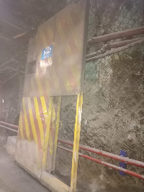
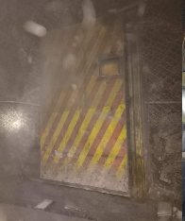
IDENTIFICACION DEL SERVICIO |  |  |  |  |  |  |  | REGISTRO FOTOGRAFICO
CODIGO | FECHA | N° PUERTA | NIVEL | AREA | EQAC (SI-NO) |  | HORA INICIO
44798S-528 | 2022-08-25 | S-528 |  | RENO |  | NO | 11:55:00
BUENO (B) - REGULAR ( R) - MALO (M)
ESTADO SISTEMA ESTRUCTURAL
H. Izquierda | H. Derecha | P.Peatonal | Cilindros | Yuguillo | Marcos | Bisagras | HORA TERMINO
Bueno | Bueno | Bueno | Bueno | Bueno | Bueno | Bueno | 13:55:00

Botonera | Baliza | Sirena | Sop. Cilind | Pintura | Contra marco |  | Espesor plancha
Bueno | Bueno | Bueno | Bueno | Bueno | Bueno

ESTADO SUB-SISTEMA ESTRUCTURAL
Horquilla Cilindro |  | Pasador Bisagra |  | Motor Cilindro |  | Otro | Espesor pilar
Bueno |  | Bueno |  | Bueno

Sellado de Puertas |  | Guarderas |  | Faldones |  | Otro
Bueno |  | Bueno |  | Bueno

SISTEMA ELECTRO HIDRAULICO
1.- | Sin cilindro
2.-
3.-
4.-
SISTEMA CONTROL |  |  |  |  |  |  |  | Acciones Preventivas/Correctivas
1.- |  |  |  |  |  |  |  | N° | Descripción Actividad | Plazo | Resp.
2.- |  |  |  |  |  |  |  | 1.- | Se realiza mantenimiento general de puerta, limpieza de piso, estructura portón, unidad hidráulica. Abrir cerrar ok. |  | MIES
3.- |  |  |  |  |  |  |  | 2.-
4.- |  |  |  |  |  |  |  | 3.- | Observaciones: sin cilindro superior para yuguillo hidráulico.
 |  |  |  |  |  |  |  | 4.- | Falta una selenoide de accionamiento de electroválvula.
OBSERVACIONES |  |  |  |  |  |  |  | 5.-
 |  |  |  |  |  |  |  | 6.-
 |  |  |  |  |  |  |  | 7.-
 |  |  |  |  |  |  |  | 8.-
 |  |  |  |  |  |  |  | 9.-
 |  |  |  |  |  |  |  | 10.-

